Kamat,annuitás
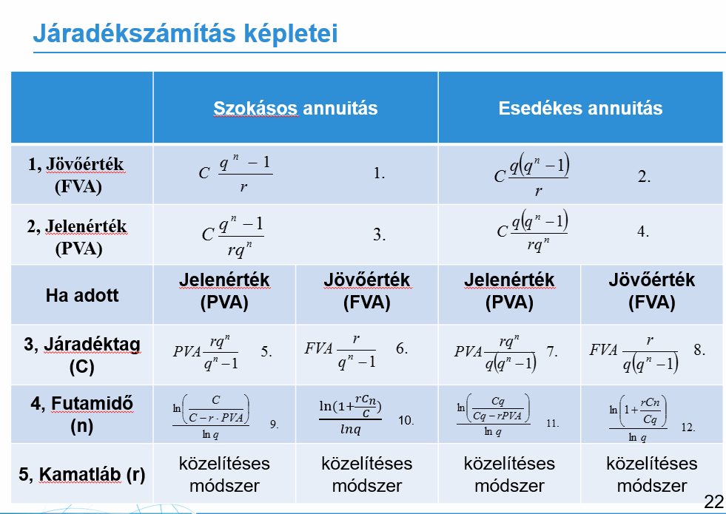
Egyszerű kamatszámítás |  | Kamatos kamatszámítás |  |  | Annuitás (évi … x éven át)
Cn=FV=jövő érték |  |  |  |  | C
C0=kezdteti befektetés |  |  |  |  | q (1+r) | 1
n=idő (év) |  |  |  |  | r
r=kamtláb (elvárt hozam) |  |  |  |  | n
 |  |  |  |  | q^n | 1
Cn=FV=C0*(1+n*r) | 0 | Cn=C0*(1+r)^n | 0 |  | PVA
C0 |  | C0 |  |  | FVA
n |  | r
r |  | n |  |  | Szokásos (periódus végén) | Esedékes (periódus elején)
 |  |  |  | FVA | #DIV/0! | #DIV/0!
C0=Cn/(1+n*r) | 0 | C0=Cn/(1+r)^n | 0
Cn |  | Cn |  | PVA | #DIV/0! | #DIV/0!
n |  | r
r |  | n |  | C (Járadéktag) PVA | #DIV/0! | 0

r=1/n*(Cn/C0-1) | #DIV/0! | R=ngyök(Cn/C0)-1 | #DIV/0! | C (Járadéktag) FVA | #DIV/0! | 0
n |  | n
Cn |  | Cn |  | n (Futamidő) PVA | #DIV/0! | #DIV/0!
C0 |  | C0
 |  |  |  | n (Futamidő) FVA | #DIV/0! | #DIV/0!
n=1/r*(Cn/C0-1) | #DIV/0! | n=ln(Cn/C0)/ln(1+r) | #DIV/0!
r |  | Cn
Cn |  | C0 |  | Végtelen időtáv | #DIV/0!
C0 |  | r |  | C
 |  |  |  | r

értékpapír bármelyikkel

Részvényértékelés
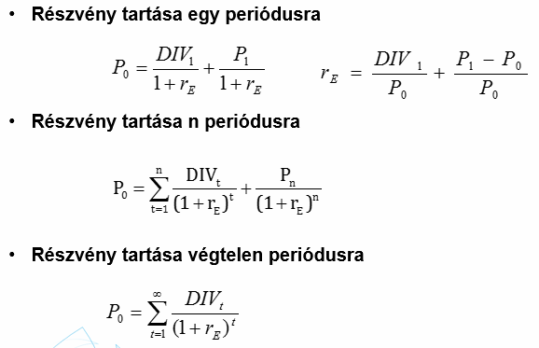
DIV (osztalék) |  | 1 periódusra
rE (részvényesi megtérülés) |  | P0 | 0

P1 (eladási árfolyam) |  | n periódusra
 |  | P0 | #DIV/0!
P0 (vételi árfolyam) |  | n | 3
 |  | 1 | 0
g (osztaléknövekedési ráta) |  | 2 | 0
konstans növ |  | 3 | 0
rE | #DIV/0! | Gordon-Shapiro | 0

 |  | másik tag?? | #DIV/0! | példatárból, de más az eredmény!!!????

 |  | végtelen
 |  | P0 | #DIV/0!

Jövedelemáramok
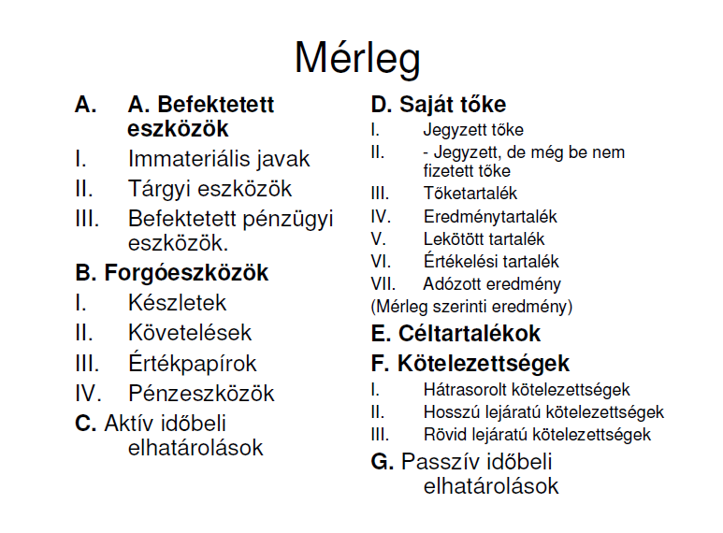
Eszköz oldalon növekmény - pénzkiáramlás
Eszköz oldalon csökkenés - pénzbeáramlás
Forrás oldalon növekmény - növekmény
Forrás oldalon csökkenés - csökkenés

Pénzügyi elemzés
 | Hitelképességi mutatók

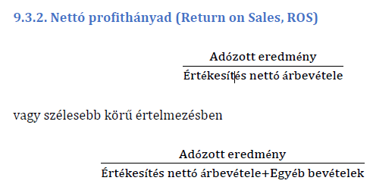
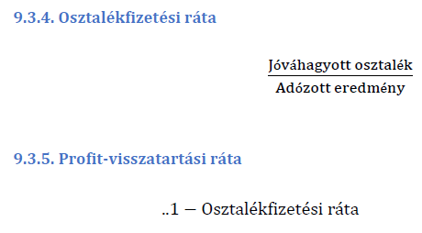
Jövedelmezőségi mutatók
 |  | Hatékonysági ráták

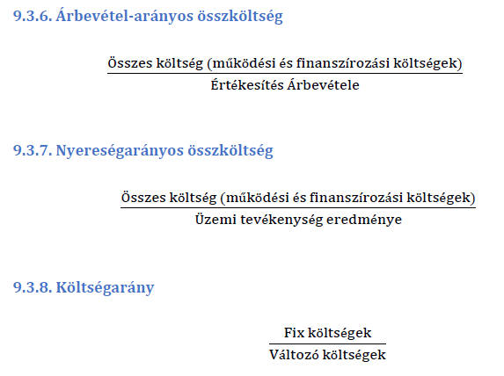
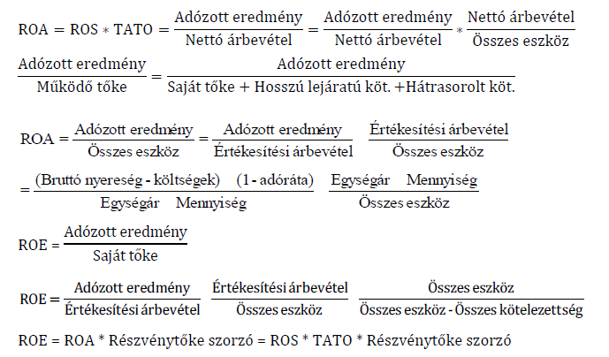
Piaci mutatószámok

